DB_DESIGN
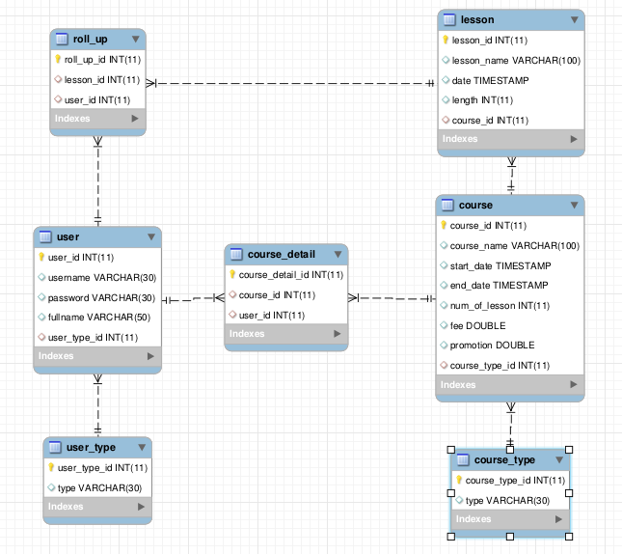

Flow chart
Input:
- username
- password
Input:
- username
- password
- fullname

check exist in database?
check exist in database?
username or password incorrect !
No
user exist
yes

Yes
No

redirect page
Insert into database

Insert successfully?
Student
Admin
Teacher
can not create account
No

yes

redirect to login page

Login

 |  | Register

Input:
- data object
Input:
- new data

validate data
get old object from database
data invalid!
No

Yes

Get successfully?
insert into database
Object not exist
No

Yes
insert successfully?
insert fail
No
Update new data for object

Yes

insert successfully
update into database

update successfully?
No
update fail

Yes
Insert object into database

update successfully

 | Edit object

Sheet4
AdminController
user_name
role_id
...
- validateInput
- checkExistRole
- insertUser
AdminService
userDto
- checkExistRole
- insertUser
AdminDao
userDto
...
- checkExistRole
- insertUser

Role
role_id
role_name
Model

Entity

Sheet1
StudentController
----------------------------
- default()
- showSchedule()
- showListCourses()
- showListCoursesAreLearning()
- showListCourseAreFinished()
AdminController
----------------------------
- showListCourse()
- showListCourseByType()
- showInfoDetailOfCourse()
- searchCourse()
- searchStudent()
- caculateTotalTime()
TeacherController
---------------------------
- default()
- editCourse()
- newCourse()
- rollUp()
CourseDetailController
---------------------------------------
- default()
- uploadFile()
- showInfo()
- showListStudent
- ShowListTeacher

LoginController
-----------------------------------------
- login(username, password)
- register(User)
- logout()

UserTypeService
-------------------------------------------
- save(UserType)
- update(UserType)
- delete(UserType)
- getAll()
- getByType(type)
LessonService
-------------------------------------------
- save(Lesson)
- update(Lesson)
- delete(Lesson)
- getAll()
- getById(lessonId)
CourseTypeService
-------------------------------------------
- save(CourseType)
- update(CourseType)
- delete(CourseType)
- getAll()
- getByType(type)
CourseService
-------------------------------------------
- save(User)
- update(User)
- delete(User)
- getAll()
- getByType(type)
- getById(id)
UserService
-------------------------------------------
- save(User)
- update(User)
- delete(User)
- checkAccount(user, pass)
- saveListUsers(listUsers, type)
- getById(id)

CourseServiceImpl
--------------------------------------------
- save(User)
- update(User)
- delete(User)
- getAll()
- getByType(type)
- getById(id)
UserServiceImpl
--------------------------------------------
- save(User)
- update(User)
- delete(User)
- checkAccount(user, pass)
- saveListUsers(listUsers, type)
- getById(id)
UserTypeServiceImpl
--------------------------------------------
- save(UserType)
- update(UserType)
- delete(UserType)
- getAll()
- getByType(type)
LessonServiceImpl
--------------------------------------------
- save(Lesson)
- update(Lesson)
- delete(Lesson)
- getAll()
- getById(lessonId)
CourseTypeServiceImpl
--------------------------------------------
- save(CourseType)
- update(CourseType)
- delete(CourseType)
- getAll()
- getByType(type)

CourseDAO
-------------------------------------------
- save(User)
- update(User)
- delete(User)
- getAll()
- getByType(type)
- getById(id)
UserDAO
-------------------------------------------
- save(User)
- update(User)
- delete(User)
- checkAccount(user, pass)
- saveListUsers(listUsers, type)
- getById(id)
UserTypeDAO
-------------------------------------------
- save(UserType)
- update(UserType)
- delete(UserType)
- getAll()
- getByType(type)
LessonDAO
-------------------------------------------
- save(Lesson)
- update(Lesson)
- delete(Lesson)
- getAll()
- getById(lessonId)
CourseTypeDAO
-------------------------------------------
- save(CourseType)
- update(CourseType)
- delete(CourseType)
- getAll()
- getByType(type)

CourseDAOImpl
------------------------------------------
- save(User)
- update(User)
- delete(User)
- getAll()
- getByType(type)
- getById(id)
UserDAOImpl
-------------------------------------------
- save(User)
- update(User)
- delete(User)
- checkAccount(user, pass)
- saveListUsers(listUsers, type)
- getById(id)
UserTypeDAOImpl
------------------------------------------
- save(UserType)
- update(UserType)
- delete(UserType)
- getAll()
- getByType(type)
LessonDAOImpl
------------------------------------------
- save(Lesson)
- update(Lesson)
- delete(Lesson)
- getAll()
- getById(lessonId)
CourseTypeDAOImpl
------------------------------------------
- save(CourseType)
- update(CourseType)
- delete(CourseType)
- getAll()
- getByType(type)

Lesson
------------------------------
- lessonId : int
- lessName : string
- date : timestamp
- length : double
- course : Course
- listUser : Set<>
--------------------------------
- get/set
CourseType
------------------------------
- courseTypeId : int
- type : string
--------------------------------
- get/set
Course
-------------------------------------
- courseId : int
- courseName : string
- startDate : timestamp
- endDate : timestamp
- numOfLesson: int
- fee : double
- promotion : double
- listUser : Set<>
- listLesson : Set<>
-------------------------------------
- get/set
User
--------------------------------
- userId : int
- username : string
- password : string
- fullname : string
- userType : UserType
- listLessons : Set<>
- listCourses : Set<>
--------------------------------
- get/set
- totalTime() : double
UserType
------------------------------
- userTypeId : int
- type : string
--------------------------------
- get/set

